Hoja1
CATEGORIAS
CODIGO_CAT PK | NOMBRE | CATEGORIA_PADRE_FK
1 | Materia Prima | null
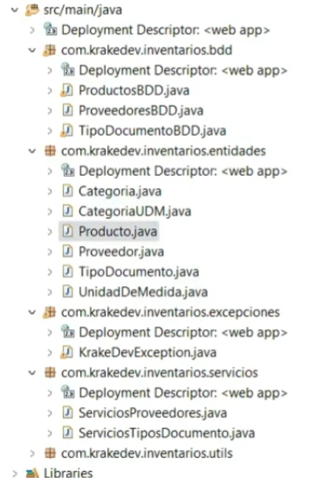
2 | Proteina | 1
3 | Salsas | 1
4 | Punto de venta | null
5 | Bebidas | 4
6 | Con alcohol | 5
7 | Sin alcohol | 5

UNIDADES DE MEDIDA |  |  |  |  | CATEGORIAS_UNIDAD_MEDIDA
 | CODIGO_UDM PK | DESCRIPCION | CATEGORIA_UDM_FK |  | CODIGO_CDM PK | NOMBRE
 | ml | mililitros | V |  | U | Unidades
 | l | litros | V |  | V | Volumen
 | u | unidad | U |  | P | Peso
 | d | docena | U
 | g | gramos | P
 | kg | kilogramos | P
 | lb | libras | P

PRODUCTO
CODIGO_PROD | NOMBRE | UDM FK | PRECIO_VENTA | TIENE_IVA | COSTE | CATEGORIA | STOCK
1 | Coca cola pequeña | u | 0.5804 | true | 0.3729 | 7 | 110
2 | Salsa de tomate | kg | 0.85 | true | 0.8736 | 3 | 0
3 | Mostaza | kg | 0.95 | true | 0.89 | 3 | 0
4 | Fuze Tea | u | 0.8 | true | 0.7 | 7 | 49

PROVEEDORES
IDENTIFICADOR | TIPO DOCUMENTO | NOMBRE | TELEFONO | CORREO | DIRECCION
1792285707 | C | SANTIAGO MOSQUERA | 0992920306 | zantycb89@gmail.com | Cumbayork
1792285707001 | R | SNACKS SA | 992920398 | snacks@gmail.com | La Tola

tipo documentos
codigo_td | descripcion
C | CEDULA
R | RUC

CABECERA PEDIDO |  |  |  |  | ESTADOS_PEDIDO
NUMERO | PROVEEDOR | FECHA | ESTADO |  | CODIGO | DESCRIPCION
1 | 1792285707 | 2023-11-20 | R |  | S | Solicitado
2 | 1792285707 | 2023-11-20 | R |  | R | Recibido

DETALLE DE PEDIDO
CODIGO | CABECERA PEDIDO | PRODUCTO | CANTIDAD SOLICITADA | SUBTOTAL | CANTIDAD RECIBIDA
1 | 1 | 1 | 100 | 37.29 | 100
2 | 1 | 4 | 50 | 11.8 | 50
3 | 2 | 1 | 10 | 3.73 | 10

HISTORIAL STOCK
CODIGO SERIAL PK | FECHA (TIMESTAMP WITHOUT ZONE) | REFERENCIA | PRODUCTO FK | CANTIDAD
1 | 11/20/23 | PEDIDO 1 | 1 | 100
2 | 11/20/23 | PEDIDO 1 | 4 | 50
3 | 11/20/23 | PEDIDO 2 | 1 | 10
4 | 11/20/23 | VENTA 1 | 1 | -5
5 | 11/20/23 | VENTA 1 | 4 | -1

CABECERA VENTA
CODIGO PK | FECHA (TIMESTAMP) | TOTAL SIN IVA | IVA | TOTAL
1 | 11/20/23 | 3.26 | 0.39 | 3.65

DETALLE VENTAS
CODIGO PK | CABECERA VENTAS FK | PRODUCTO FK | CANTIDAD | PRECIO VENTA | SUBTOTAL | SUBTOTAL CON IVA
1 | 1 | 1 | 5 | 0.58 | 2.9 | 3.25
2 | 1 | 4 | 1 | 0.36 | 0.36 | 0.4

